Değerlendirme
Bireysel Değerlendirme Raporu

Katılımcı | Banu Bilgili | Değerlendirenler | Özden Cengizoğlu - Süreç Danışmanı
Tarih | 2024-04-04 |  | Selinay Çınar - Psikolog

Temel Davranış Beklentilerinin Karşılanma Oranları

Kişisel Gelişime Açıklık |  | Zayıf | Gelişim Alanı | Beklenen Seviye | Beklenen Üzeri | > Beklenen Üzeri | Yorumlar
 |  | ( 1 ) | ( 2 ) | ( 3 ) | ( 4 ) | ( 5 )
Özfarkındalık: Kendi güçlü yanlarını, gelişim alanlarını ve öğrenme tarzını/tercihlerini değerlendirir; hedeflerine uygun olacak şekilde kişisel gelişim fırsatlarını belirler. |  |  | 2
Geri Bildirim Alma: Kendi performansı hakkında sürekli geri bildirim ister; eleştiriyi kabul eder ve aksiyona geçer; bölümdeki diğer kişileri de geri bildirim istemeye ve vermeye teşvik eder. |  |  |  | 3
Duygusal Dayanıklılık: Baskı ve stresli durumlarda sakin kalır; ekip üyelerinin zorlu süreçleri atlatmasına destek olur. |  | 1
Toplam |  | 1 | 2 | 3 | 0 | 0

İlişki Yönetimi |  | Zayıf | Gelişim Alanı | Beklenen Seviye | Beklenen Üzeri | > Beklenen Üzeri | Yorumlar
 |  | ( 1 ) | ( 2 ) | ( 3 ) | ( 4 ) | ( 5 )
Farklı Fikirlere Açıklık: Proaktif olarak farklı tecrübelere sahip kişilerle çalışma ve ekip içindeki farklı düşünce stillerinden faydalanarak etkili sonuçlar üretme fırsatlarını arar. |  |  | 2
İkna Etme: Güçlü argümanlar sunarak ekipteki diğer kişileri sunulan bakış açısını anlamaları ve kabul etmeleri için ikna eder; kendisi ve ekip adına en iyi sonuçları elde etmek için etkin bir şekilde müzakerede bulunur. |  |  | 2
Takım Çalışması: Ekip içinde ve ekipler arası iş birliği içinde çalışır, daha sessiz ekip üyelerini dahil olmaya teşvik eder; ilgili tüm tarafların kilit proje görevlerine ve kararlarına dahil edilmesini sağlar. |  |  |  | 3
Toplam |  | 0 | 4 | 3 | 0 | 0

Başarılı Sonuçlara Ulaşma |  | Zayıf | Gelişim Alanı | Beklenen Seviye | Beklenen Üzeri | > Beklenen Üzeri | Yorumlar
 |  | ( 1 ) | ( 2 ) | ( 3 ) | ( 4 ) | ( 5 )
Süreç Yönetimi: Kendi iş yükünü etkin bir şekilde önceliklendirir; işlerin planlandığı gibi gitmesine yardımcı olmak için ekip üyelerine destek olur. |  |  |  | 3
Etkin Karar Alma: Kendi ve birlikte çalıştığı ekibin işleri için etkili bir şekilde karar alır; sonuçlarla ilgili sorumluluk alır. |  |  | 2
Sonuç Odaklılık: Kişisel/bölüm hedeflerine ve olağanüstü sonuçlara ulaşma konusunda kararlılık gösterir; engellerin üstesinden gelerek hedeflerin tutarlı bir şekilde yerine getirilmesini sağlar. |  |  | 2
Toplam |  | 0 | 2 | 3 | 0 | 0

Yeteneği Geliştirme |  | Zayıf | Gelişim Alanı | Beklenen Seviye | Beklenen Üzeri | > Beklenen Üzeri | Yorumlar
 |  | ( 1 ) | ( 2 ) | ( 3 ) | ( 4 ) | ( 5 )
Geri Bildirim Verme: Proaktif olarak, performansı artırmak adına ekip içindeki diğer kişilere yapıcı, davranış odaklı ve net geri bildirimler verir. |  |  | 2
Gelişim Fırsatları Yaratma: Öğrenme ve gelişim fırsatlarını ekip içinde paylaşır; ekip üyelerini konfor alanlarının dışında çalışmaya teşvik eder. |  |  | 2
Koçluk & Mentorluk: Daha deneyimsiz çalışanlara mentorluk yaparak katkı sağlamaya ve onları geliştirmeye çalışır. |  |  | 2
Toplam |  | 0 | 6 | 0 | 0 | 0

Etkili Takımlar Kurma |  | Zayıf | Gelişim Alanı | Beklenen Seviye | Beklenen Üzeri | > Beklenen Üzeri | Yorumlar
 |  | ( 1 ) | ( 2 ) | ( 3 ) | ( 4 ) | ( 5 )
Ekip Kurma: Küçük çalışma grupları oluşturmak için farklı becerilere sahip kişileri bir araya getirir, getirilmesi konusunda destek verir ve etkin bir şekilde çalışmalarını sağlar. |  |  | 2
Ortak Amaç Oluşturma: Ortak bir amaç ve fayda duygusu yaratmak için ekip hedeflerine odaklanır. |  |  | 2
Yetenekleri Çekme ve Elde Tutma: Ekipteki belirli bir yetenek ihtiyacını (beceri veya deneyim olarak) karşılayacak kişileri ekibe dahil eder. |  |  | 2
Toplam |  | 0 | 6 | 0 | 0 | 0

Strateji Belirleme |  | Zayıf | Gelişim Alanı | Beklenen Seviye | Beklenen Üzeri | > Beklenen Üzeri | Yorumlar
 |  | ( 1 ) | ( 2 ) | ( 3 ) | ( 4 ) | ( 5 )
İşe/Sektöre Yön Verme: Organizasyonun finansal hedefleri etkileyen iş modelini, operasyonlarını, finansal metriklerini ve iş kollarına hakimdir; küresel ekonomiyi ve küresel eğilimleri (sosyal ve politik) anlar ve müşteriler/bölüm üzerindeki potansiyel etkilerini göz önünde bulundurur. |  |  | 2
Fırsatları Yakalama: Yeni iş fırsatlarını kovalar; olumlu ticari katkılarla sonuçlanan yeni iş fırsatları yaratma konusunda rekabetçidir. |  |  | 2
Strateji Geliştirme: Kendi ekibini en üst düzeye çıkaran etkili stratejilerin oluşturulmasına katkıda bulunur, bölüm hedeflerini etkileyen eğilimlerden haberdar olur. |  |  | 2
Toplam |  | 0 | 6 | 0 | 0 | 0

Değişime Öncülük Etme |  | Zayıf | Gelişim Alanı | Beklenen Seviye | Beklenen Üzeri | > Beklenen Üzeri
 |  | ( 1 ) | ( 2 ) | ( 3 ) | ( 4 ) | ( 5 )
Değişim İhtiyacını Belirleme: Değişimin gerekli olduğuna dair temel göstergeleri anlar ve kendi iş alanında belirlediği değişim fırsatlarını yöneticisine sunar. |  |  |  | 3
Değişimi Başlatma: Kendi ekibindeki tanımlı değişim faaliyetlerinin yönetilmesinde sorumluluk üstlenir. |  |  | 2
Vizyonu Teşvik Etme: Ekip hedeflerine bağlılık gösterir ve vizyona duyduğu güveni ifade eder. |  |  | 2
Toplam |  | 0 | 4 | 3 | 0 | 0

Değerlendirme Özeti

 |  |  |  | Değerlendirme Ortalaması | Değerlendirme Notu
Kişisel Gelişime Açıklık |  |  |  | 2.00 | 2.00
İlişki Yönetimi |  |  |  | 2.33 | 2.00
Başarılı Sonuçlara Ulaşma |  |  |  | 2.33 | 2.00
Yeteneği Geliştirme |  |  |  | 2.00 | 2.00
Etkili Takımlar Kurma |  |  |  | 2.00 | 2.00
Strateji Belirleme |  |  |  | 2.00 | 2.00
Değişime Öncülük Etme |  |  |  | 2.33 | 2.00
Toplam |  |  |  | 2.14

Envanter Değerlendirme
Tutum Envanteri | 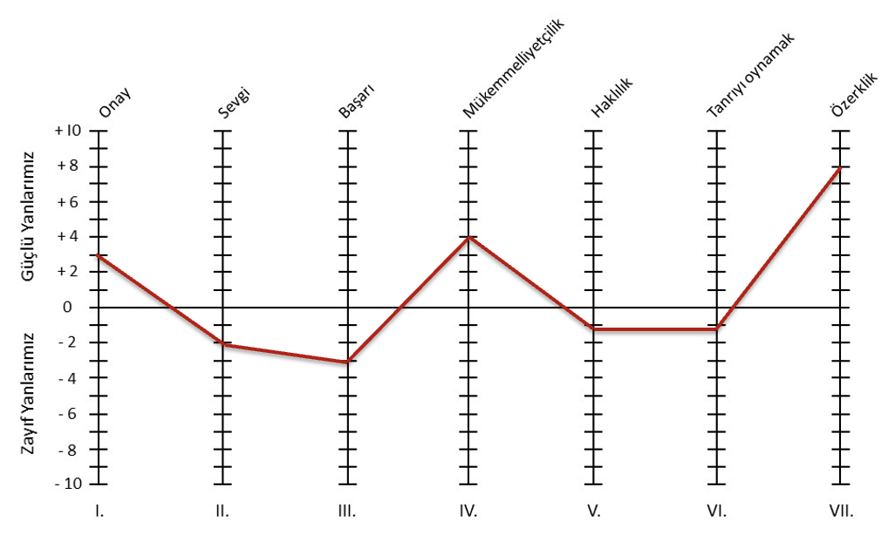 | Banu Hanım, eleştiri ve onaylanmama durumunda bile sağlıklı bir ben değeri taşıyan bağımsız bir kişi olarak değerlendirilebilir. Aldığı negatif geri bildirimlere takılmadan hedeflerine ulaşma konusunda istikrar gösterme eğiliminde olabilir. Banu Hanım sevgiyi kazanmak için her şeye evet demek eğilimi yüksek olabilir. Kedileri için önemli insanları kaçırmaktan korktukları için ilişkilerinde aşağı rolleri kabullenebilie. İşim benim değerimi belirler inancına sahip ve bu nedenle çok çalışma ve işkolik olma eğiliminde olabilir. Ayrıntılara ve kusursuzluğa takılmadan ilerleyebilme potansiyelleri yüksektir. İyinin de yeterli olacağına inanışı yüksek. Bazı olaylar karşısında hep haklı olma eğiliminde olabilir. Çevrenizde olanların bir çoğundan kendisini sorumlu tutma eğiliminde olabilir. Duygu durumu dış etkenlerden sıklıkla negatif etkilenebilir. Kendi kararlarını verme potansiyeli mevcut.

Görüşme Notları | Hakan bey değerlendirme sürecinde izlediği pozitif tutum ve işlevsel davranışlar olumlu yönde değerlendirilmiştir. . Vaka 1: Başlarken delegasyon yapmayacağını ifade etti, sonra hafata sonu katılacağı programı delege edeceğini söyledi. Galiba takım arkadaşlarından destek almak istediğini ifade etmeey çalıştı. Planını aktarırken çok tekrara düştü, detaylıı bir açıklama yapamadı. Beş dakika ilave zaman istemesine rağmen hedefe ulaşmakta zorlandı. Derine inme etkili plan yapma konusunda gelişim alanları mevcut. Vaka 2: Hakan Bey vakada eldd edilen başarılı verileri detaylı aktramayı seçmedi. Takm arkadaşı Levent beyi yanına almayacağını ve diğerlerinin yanında olması gerektiğini ifade etti. İşten çıkartma olmayacağını yeni makinaların yeni istihdamlar doğruracağını ifade etti. Kamere takılmasını kalite problemlerini azaltmak için şeklinde ifade etti. Tüm bunlara baktığımızda odaklı sunum yapma, ekibi etkileme, iyi işi takdir etme ve onaylama, vizyon oluşturma ve kna konularında gelişim alanlarının olduğu görüldü. Vaka 3: Vakada avantajları ve dezavantajları ortaya koymaya çalıştı. Vakada yatırım yapmak için en dezavantajlı bölgeyi tercih etti. Vaka 5: Role play çalışmasında etkin dinleme yaptı, verileri analiz etti ama karşısındaki ile bağ kurmadı. Daha çok karşısındakinin konuşmasını sağladı. Vakada doğrucu bir yaklaşım sergiledi ama empati yapmadı.

Genel Değerlendirme
GÜÇLÜ YÖNLER: Hevesli ve Üretken: Sevdiği ve kendisine heyecan veren bir işte çalışırken, çok hevesli ve üretken bir şekilde çalışabilir. Motivasyonu yüksek olduğunda, işe daha fazla enerji ve dikkat gösterir. Acı ve Kederli Durumlardan Kaçınma: Acı ve kederli durumlardan kaçınır ve mümkünse uzak durmaya çalışır. Negatif duyguların etkisinden kaçınarak, yaşamını olumlu bir şekilde yönlendirmeye çalışır. Çoklu Görev Yürütme Yeteneği: Aynı anda farklı işleri bir arada yürütebilir. Çoklu görev yürütme yeteneği sayesinde zamanını etkili bir şekilde yönetir ve verimliliğini artırır. Hayal Gücü ve Yaratıcılık: Zihninde yapmayı hayal ettiği birçok fikir, plan ve proje olabilir. Hayal gücü ve yaratıcılığı, yeni fırsatlar ve çözümler bulmasına olanak tanır. Hassas ve Sevgi Dolu: Sert bir dış kabuğa sahip olabilir, ancak iyi niyetine güvendiği insanların yanında hassas yönünü ve sevgisini gösterebilen biridir. İçtenlik ve duygusal bağlılık, ilişkilerini güçlendirir. Kötümserlikten Kaçınma: Kötümser ve olumsuz düşünen insanlarla birlikte olmaktan hoşlanmaz. Pozitif bir ortamda bulunmayı tercih eder ve olumlu enerjiyi korumaya çalışır. Yeniliklere ve Yeni Deneyimlere Açıklık: Kişi, yeniliklere ve yeni deneyimlere açıktır. Yeni fikirler ve yaklaşımlar onun ilgisini çeker ve dünyaya pozitif bir katkıda bulunmayı amaçlar. Değişime açık olması, kişisel gelişimini ve çevresine olan etkisini artırır. İletişim Becerisi ve Sosyallik: Kolayca iletişime geçebilir ve sosyal bir kişiliğe sahiptir. Konuşkan olması, insanlarla çabuk kaynaşmasını sağlar ve çeşitli ilişkiler kurmasına olanak tanır. İletişim becerileri sayesinde, etrafındakilerle güçlü bağlar kurabilir. Seçeneklerin Açık Olmasını İster: Kişi, seçeneklerinin açık olmasını ve kısıtlanmamayı tercih eder. Özgürlük duygusu onun için önemlidir ve farklı alternatifler arasında seçim yapma özgürlüğünü savunur. Meydan Okumalara Karşı Mücadeleci: Meydan okunduğunda aynı şekilde karşılık verebilir ve mücadeleden kaçınmaz.
GELİŞİM ALANLARI: Yetersiz İş Planlaması: İş planlarını yeterince detaylı yapmamak, belirsizliklere ve hatalara neden olabilir. Detaylı bir planlama olmaksızın hareket etmek, başarıyı ve verimliliği olumsuz yönde etkileyebilir. Odaklanarak Dinleyememe: Odaklanarak dinleyememek, iletişimde anlaşmazlıklara ve yanlış anlamalara yol açabilir. Karşısındaki kişinin ifade ettiği duyguları ve ihtiyaçları tam olarak anlayamamak, ilişkilerde güvensizlik yaratabilir. Odaklanamama: Odaklanamamak, iş verimini düşürebilir ve hedeflere ulaşmayı zorlaştırabilir. Dikkatinin dağılması, iş performansını etkileyerek başarısızlığa yol açabilir. Stres Hattında: Suçlayıcı ve Talepkar Tavırlar: Suçlayıcı ve talepkar tavırlar sergilemek, iletişimde çatışmalara ve anlaşmazlıklara yol açabilir. Bu tür bir davranış, karşılıklı güveni zedeleyebilir ve işbirliği ortamını zorlaştırabilir. Sürekli olarak başkalarını suçlamak veya aşırı taleplerde bulunmak, ilişkileri gerer ve karşılıklı saygıyı azaltabilir. Kötümser Bakış Açısı: Dünyaya iyimser bir şekilde bakmak yerine kötümser bir bakış açısına sahip olmak, genel motivasyonu ve yaşam kalitesini düşürebilir. Olumsuzluklara odaklanmak, stresi artırabilir ve kişisel mutluluğu etkileyebilir. Kendini ve Çevresini Yargılama: Kendini ve çevresini daha çok yargılamak, ilişkilerde güveni zayıflatabilir ve samimiyeti engelleyebilir. Sürekli olarak olumsuz yargılara dayalı düşünceler, kişisel gelişimi engelleyebilir. Katı ve Eleştirel Olma: Daha katı ve aşırı eleştirel olmak, iletişimde duygusal mesafeye neden olabilir ve işbirliğini zorlaştırabilir. Sürekli eleştiri, motivasyonu düşürebilir ve takım morale zarar verebilir. Karşısındakileri Değiştirmeye Çalışma: Karşısındakileri değiştirmeye çalışmak, ilişkilerde gerilimlere neden olabilir ve karşılıklı güveni zedeleyebilir. Başkalarını kontrol etmeye çalışmak, işbirliği ve uyum içinde çalışmayı engelleyebilir. Öfkeli Tepkiler ve Suçlama: Öfkeli tepkiler vermek ve suçlama eğilimi, iletişim

Not: Ahmet Çapçı gelişim alanlarına odaklanır ve başarılı olursa pozisyon için aday olabilir.

